G1
retour menu |  | Graphique 1: Principaux soldes intermédiaires de gestion

 | Source : | Données sociales agrégées BAFI (états 4080/4180) et SURFI (état Cpte_Resu)
 | 2012 | Données SURFI 2012
 | 2011-2010 | A partir juin 2010 données SURFI
 | de 1993 à juin 2010 | Données BAFI

 |  | https://esurfi.banque-france.fr/current/banque/tableaux/surfi/detail-dun-tableau-surfi/tableau/CPTE_RESU/

 | Activité : | Ensemble de l'activité (toutes zones et Résidents non résidents)
 | Population : | Ensemble des établissements de crédit
 |  | En milliards d'euros | 2006 | 2007 | 2008 | 2009 | 2010 | 2011 | 2012 | variation 2012/2011
 |  | Produit net bancaire | 104.1 | 98.0 | 79.2 | 113.3 | 106.8 | 107.3 | 115.7 | 7.8%
 |  | Résultat brut d'exploitation | 39.2 | 31.0 | 12.4 | 45.1 | 38.0 | 37.1 | 44.5 | 19.9%
 |  | Résultat d'exploitation | 38.9 | 27.1 | -2.4 | 28.0 | 28.0 | 22.8 | 34.6 | 52.1%
 |  | Résultat courant avant impôt | 46.2 | 34.3 | -4.2 | 25.5 | 25.5 | 12.3 | 20.9 | 69.6%
 |  | Résultat net | 38.1 | 27.0 | -3.2 | 20.3 | 25.3 | 10.9 | 15.1 | 38.3%

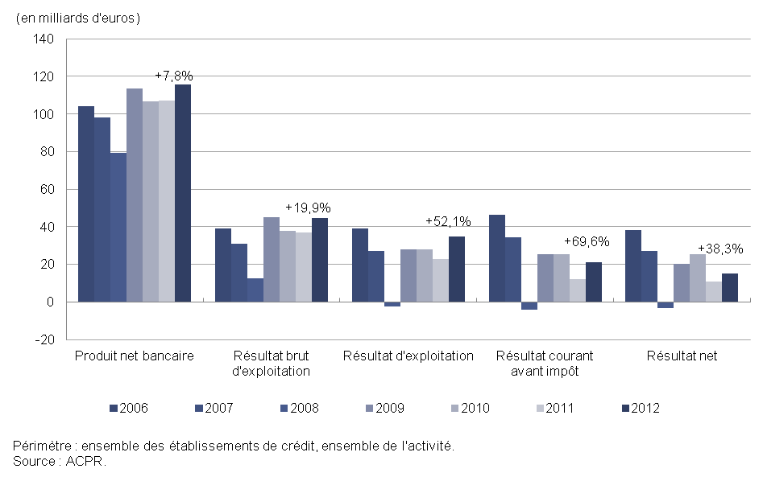

G2-3
retour menu |  | Graphiques 2 et 3

 | Source : | Données sociales agrégées BAFI (états 4080/4180) et SURFI (état Cpte_Resu)
 | 2012 | Données SURFI 2012
 | 2011-2010 | A partir juin 2010 données SURFI
 | de 1993 à juin 2010 | Données BAFI

 |  | https://esurfi.banque-france.fr/current/banque/tableaux/surfi/detail-dun-tableau-surfi/tableau/CPTE_RESU/

 | Activité : | Ensemble de l'activité (toutes zones et Résidents non résidents)
 | Population : | Ensemble des établissements de crédit

 | En milliards d'euros | 2002 | 2003 | 2004 | 2005 | 2006 | 2007 | 2008 | 2009 | 2010 | 2011 | 2012
 | Produit net bancaire | 77 | 80.6 | 83.5 | 89.5 | 104.1 | 98 | 79.2 | 113.3 | 106.8 | 107.3 | 115.7
 | Résultat d'exploitation | 22.2 | 23.4 | 28.9 | 29.5 | 38.9 | 27.1 | -2.4 | 28 | 28 | 22.8 | 34.6
 | Historique du total actifs | 3,793 | 3,960 | 4,390 | 5,275 | 6,041 | 7,061 | 7,662 | 7,508 | 7,830 | 8,349 | 8,390
 | Ratio PNB / total actifs | 2.03% | 2.08% | 2.00% | 1.85% | 1.84% | 1.50% | 1.08% | 1.49% | 1.39% | 1.33% | 1.38%
 | Ratio Résultat d'exploitation / total actifs | 0.58% | 0.60% | 0.69% | 0.61% | 0.69% | 0.41% | -0.03% | 0.37% | 0.37% | 0.28% | 0.41%

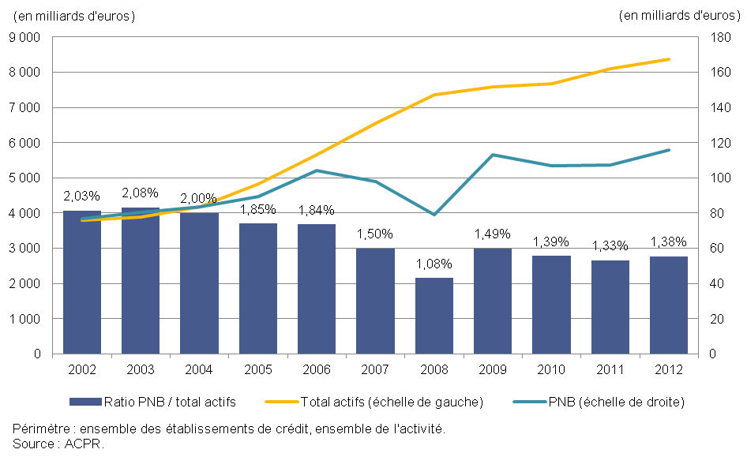
 | Graphique 2: PNB rapporté au total de bilan

 | Graphique 3: Résultat d'exploitation rapporté au total de bilan

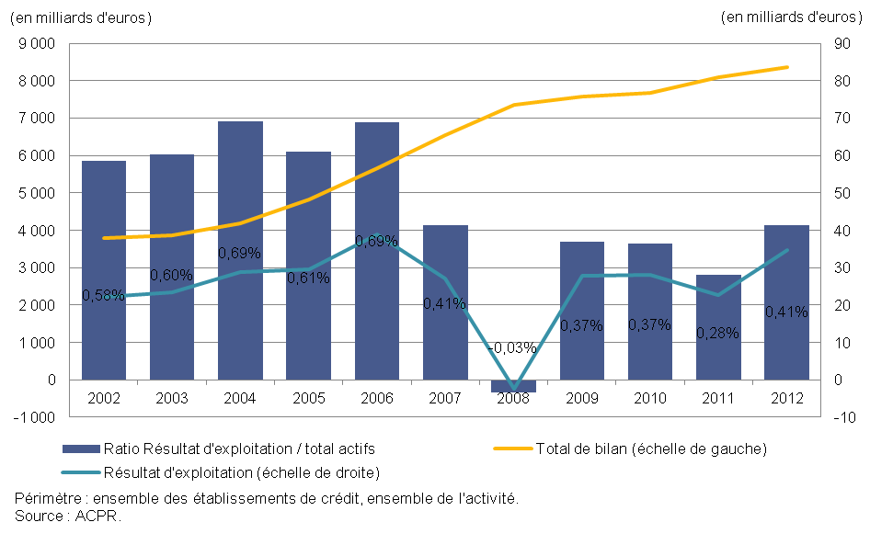

G4-5
retour menu |  | Graphiques 4 et 5

 | Source : | Données sociales agrégées BAFI (états 4080/4180) et SURFI (état Cpte_Resu)
 | 2012 | Données SURFI 2012
 | 2011-2010 | A partir juin 2010 données SURFI
 | de 1993 à juin 2010 | Données BAFI

 |  | https://esurfi.banque-france.fr/current/banque/tableaux/surfi/detail-dun-tableau-surfi/tableau/CPTE_RESU/

 | Activité : | Ensemble de l'activité (toutes zones et Résidents non résidents)
 | Population : | Ensemble des établissements de crédit

 |  | En milliards d'euros | 2006 | 2007 | 2008 | 2009 | 2010 | 2011 | 2012 |  | 2010 | 2011 | 2012
 |  | Produit net bancaire | 104.1 | 98.0 | 79.2 | 113.3 | 106.8 | 107.3 | 115.7 | Q1 | 0.46 | 0.44 | 0.43
 |  | Résultat brut d'exploitation | 39.2 | 31.0 | 12.4 | 45.1 | 38.0 | 37.1 | 44.5 | Médiane | 0.19 | 0.21 | 0.21
 |  | Frais de structure | 65.0 | 67.0 | 66.8 | 68.3 | 68.9 | 70.2 | 71.2 | Q3 | 0.19 | 0.16 | 0.17
 |  | Coefficient net d'exploitation | 62% | 68% | 84% | 60% | 64% | 65% | 62% | Ratio agrégé | 0.64 | 0.65 | 0.62

 |  | Graphique 4: Coefficient net d'exploitation |  |  |  |  | Graphique 5: Dispersion du coefficient net d'exploitation
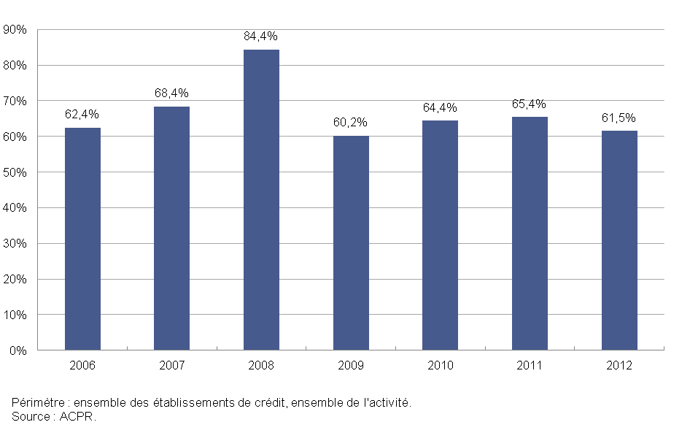
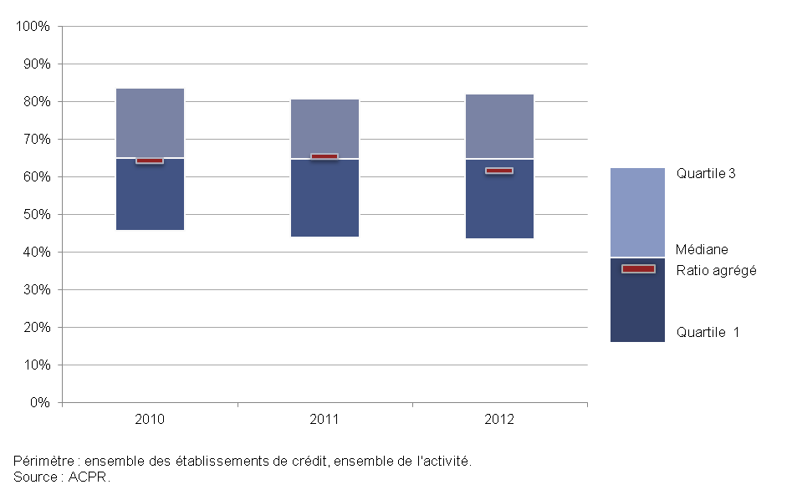

G6
retour menu |  | Graphique 6: Les composantes du passif

 | Source : | Données sociales BAFI (états 4000/4100) et SURFI (état Situation)
 | 2012 | Données SURFI 2012
 | 2011-2010 | A partir juin 2010 données SURFI
 | de 1993 à juin 2010 | Données BAFI

 |  | https://esurfi.banque-france.fr/current/banque/tableaux/surfi/detail-dun-tableau-surfi/tableau/SITUATION/

 | Activité : | Ensemble de l'activité (toutes zones et Résidents non résidents)
 | Population : | Ensemble des établissements de crédit

 | En milliards d'euros | Dec-06 | Dec-07 | Dec-08 | Dec-09 | Dec-10 | Dec-11 | Dec-12
 | Opérations de trésorerie et interbancaires | 1,355 | 1,578 | 1,899 | 1,736 | 1,538 | 1,824 | 1,679
 | Ressources de la clientèle | 1,484 | 1,657 | 1,785 | 1,893 | 2,133 | 2,140 | 2,263
 | Opérations sur titres | 2,311 | 2,798 | 2,778 | 2,507 | 2,653 | 2,665 | 2,599
 | Provisions, capitaux propres et report nouveau | 456 | 513 | 613 | 595 | 621 | 629 | 600
 | Divers | 435 | 516 | 587 | 777 | 885 | 1,091 | 1,249
 | Total | 6,041 | 7,061 | 7,662 | 7,508 | 7,830 | 8,349 | 8,390

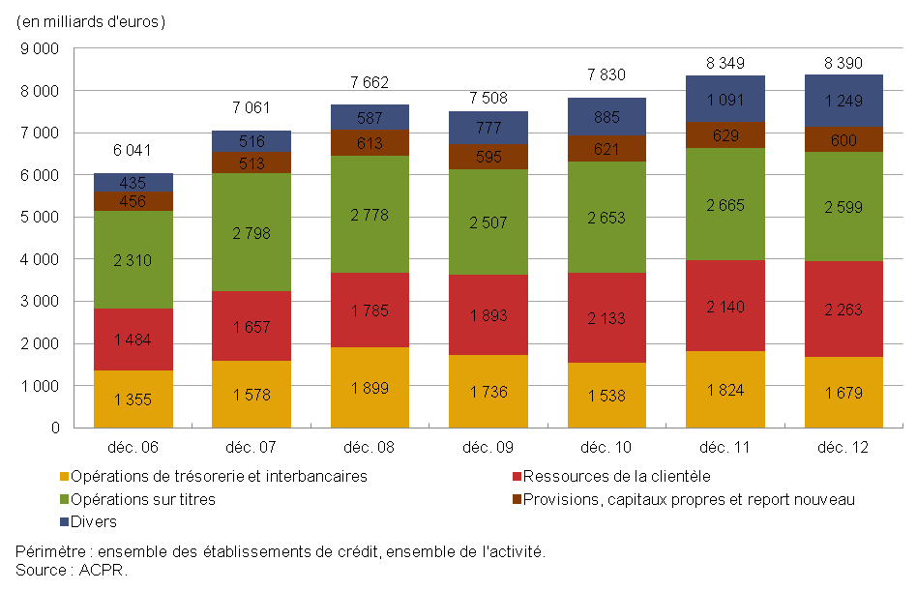

G7
retour menu |  | Graphique 7: Part des opérations en devises au bilan

 | Source : | Données sociales BAFI (états 4000/4100) et SURFI (état Situation)
 | 2012 | Données SURFI 2012
 | 2011-2010 | A partir juin 2010 données SURFI
 | de 1993 à juin 2010 | Données BAFI

 |  | https://esurfi.banque-france.fr/current/banque/tableaux/surfi/detail-dun-tableau-surfi/tableau/SITUATION/

 | Activité : | France
 | Population : | Ensemble des établissements de crédit

 |  |  | 2006 | 2007 |  |  |  | 2008 |  |  |  | 2009 |  |  |  | 2010 |  |  |  | 2011 |  |  |  | 2012
 |  |  | déc. | mars | juin | sept. | déc. | mars | juin | sept. | déc. | mars | juin | sept. | déc. | mars | juin | sept. | déc. | mars | juin | sept. | déc. | mars | juin | sept. | déc.
 |  | Part de l'actif en devises dans le total bilan | 16.4% | 17.3% | 16.9% | 16.8% | 16.3% | 16.0% | 15.6% | 16.3% | 15.5% | 14.8% | 14.7% | 14.3% | 13.8% | 14.5% | 15.8% | 15.7% | 15.4% | 14.7% | 15.0% | 16.5% | 16.2% | 15.0% | 15.1% | 14.7% | 14.1%
 |  | Part du passif en devises dans le total bilan | 18.6% | 19.3% | 19.2% | 18.8% | 18.1% | 17.7% | 17.5% | 18.0% | 16.8% | 16.5% | 16.0% | 15.5% | 15.2% | 15.8% | 17.0% | 16.6% | 16.3% | 15.6% | 15.7% | 15.9% | 15.3% | 14.1% | 14.3% | 14.2% | 13.8%

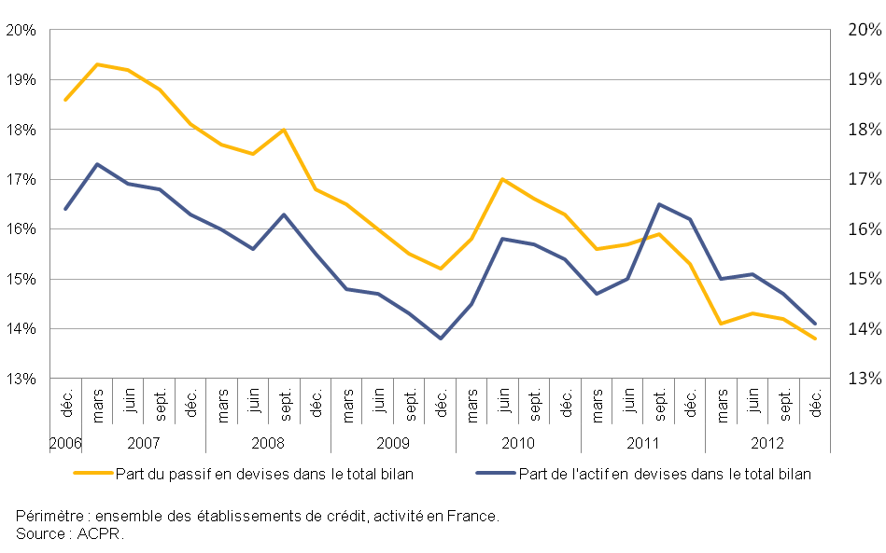

G8
retour menu |  | Graphique 8: Les opérations interbancaires

 | Source : | BAFI (états 4000/4100) et SURFI (état Situation)
 | 2012 | Données SURFI 2012 )
 | 2011-2010 | A partir juin 2010 données SURFI
 | de 1993 à juin 2010 | Données BAFI

 |  | https://esurfi.banque-france.fr/current/banque/tableaux/surfi/detail-dun-tableau-surfi/tableau/SITUATION/

 | Activité : | Ensemble de l'activité (toutes zones et Résidents non résidents)
 | Population : | Ensemble des établissements de crédit

 | En milliards d'euros | Dec-04 | Dec-05 | Dec-06 | Dec-07 | Dec-08 | Dec-09 | Dec-10 | Dec-11 | Dec-12
 | Prêts interbancaires | 1,017.7 | 1,041.9 | 1,170.2 | 1,427.6 | 1,654.8 | 1,726.5 | 1,684.7 | 1,957.7 | 1,995.2
 | Prêts en pension livrée | 415.9 | 563.6 | 639.7 | 680.3 | 552.6 | 513.2 | 607.8 | 592.3 | 585.2
 | Emprunts interbancaires | -1,125.2 | -1,177.2 | -1,355.2 | -1,577.6 | -1,898.7 | -1,735.9 | -1,538.7 | -1,823.8 | -1,679.2
 | Emprunts en pension livrée | -429.1 | -566.8 | -634.0 | -791.2 | -680.0 | -580.3 | -630.3 | -663.9 | -638.0
 | Total opérations interbancaires à l'actif | 1,433.6 | 1,605.5 | 1,809.9 | 2,107.9 | 2,207.3 | 2,239.7 | 2,292.5 | 2,550.0 | 2,580.4
 | Total opérations interbancaires au passif | -1,554.3 | -1,744.0 | -1,989.2 | -2,368.8 | -2,578.7 | -2,316.2 | -2,169.0 | -2,487.7 | -2,317.3
 | N.B.: Les données relatives au passif ont été multipliées par (-1) pour les besoins de la représentation graphique

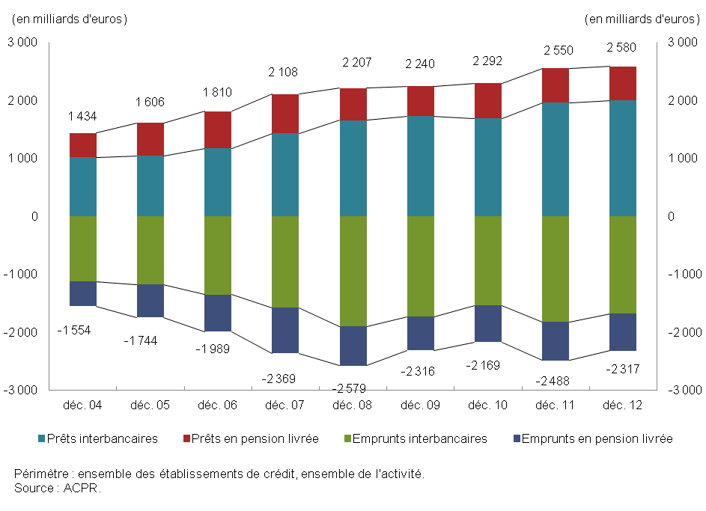

G9
retour menu |  | Graphique 9: Les ressources de la clientèle

 | Source : | BAFI (états 4000/4100) et SURFI (état Situation)
 | 2012 | Données SURFI 2012
 | 2011-2010 | A partir juin 2010 données SURFI
 | de 1993 à juin 2010 | Données BAFI

 |  | https://esurfi.banque-france.fr/current/banque/tableaux/surfi/detail-dun-tableau-surfi/tableau/SITUATION/

 | Activité : | Ensemble de l'activité (toutes zones et Résidents non résidents)
 | Population : | Ensemble des établissements de crédit

 | En milliards d'euros | 2006-12-31 | 2007-12-31 | 2008-12-01 | 2009-12-31 | 2010-12-31 | 2011-12-31 | 2012-12-31
 | Total ressources clientèle | 1,484 | 1,657 | 1,785 | 1,893 | 2,134 | 2,140 | 2,263
 | Comptes d'épargne à régime spécial | 634 | 631 | 646 | 729 | 755 | 799 | 857
 | Comptes ordinaires créditeurs | 455 | 503 | 520 | 524 | 578 | 604 | 634
 | Comptes à terme | 247 | 310 | 338 | 302 | 332 | 329 | 371
 | Clientèle financière | 120 | 182 | 245 | 307 | 434 | 375 | 370
 | Autres | 2 | 2 | 2 | 2 | 34 | 32 | 31

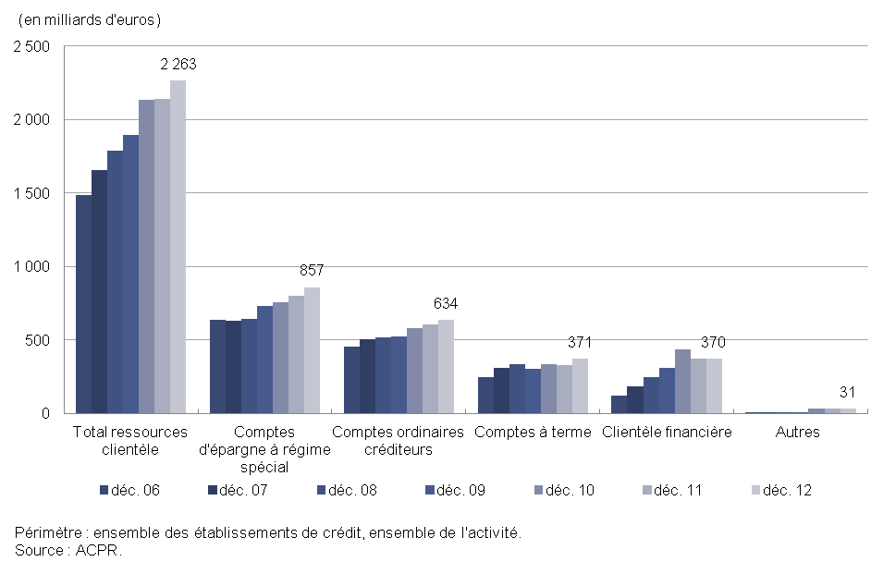

G10-11
retour menu |  | Graphiques 10 et 11

 | Source : | BAFI (états 4014 et 4015) et SURFI (états CLIENT_RE et CLIENT_NR passif)
 | 2012 | Données SURFI 2012
 | 2011-2010 | A partir juin 2010 données SURFI
 | de 1993 à juin 2010 | Données BAFI

 |  | https://esurfi.banque-france.fr/current/banque/tableaux/surfi/detail-dun-tableau-surfi/tableau/CLIENT_RE/
 |  | https://esurfi.banque-france.fr/current/banque/tableaux/surfi/detail-dun-tableau-surfi/tableau/CLIENT_nR/

 | Activité : | France
 | Population : | Ensemble des établissements de crédit

 | En milliards d'euros | 2006-12-01 | 2007-12-01 | 2008-12-01 | 2009-12-01 | 2010-12-01 | 2011-12-01 | 2012-12-01 | En milliards d'euros | 2011-12-01 | 2012-03-01 | 2012-06-01 | 2012-09-01 | 2012-12-01
 | Livrets A et bleus | 84.7 | 89.5 | 105.1 | 182.8 | 195.1 | 216.5 | 249.6 | Livrets A et bleus | 216.5 | 224.0 | 228.0 | 232.5 | 249.6
 | PEL – CEL | 245.7 | 229.6 | 206.4 | 211.5 | 221.3 | 225.7 | 226.7 | PEL – CEL | 225.7 | 225.9 | 225.4 | 225.3 | 226.7
 | Livrets ordinaires | 131.9 | 131.0 | 148.9 | 151.0 | 167.5 | 187.2 | 187.2 | Livrets ordinaires | 187.2 | 195.9 | 198.7 | 202.8 | 187.2
 | Livrets de développement durable | 50.9 | 62.9 | 70.0 | 68.9 | 68.1 | 69.5 | 92.2 | Livrets de développement durable | 69.5 | 71.0 | 71.4 | 71.7 | 92.2
 | Livrets d'épargne populaire | 58.0 | 60.4 | 61.8 | 58.1 | 54.4 | 52.5 | 51.7 | Livrets d'épargne populaire | 52.5 | 51.8 | 51.8 | 51.9 | 51.7
 | Plans épargne populaire | 35.1 | 32.6 | 29.4 | 29.1 | 26.8 | 24.6 | 24.3 | Plans épargne populaire | 24.6 | 24.4 | 24.1 | 23.9 | 24.3
 | Livrets jeunes | 6.7 | 7.1 | 7.4 | 7.2 | 7.1 | 7.0 | 7.0 | Livrets jeunes | 7.0 | 6.8 | 6.9 | 7.0 | 7.0
 | Autres | 7.3 | 7.9 | 6.4 | 7.1 | 7.1 | 7.4 | 7.7 | Autres | 7.4 | 7.2 | 7.8 | 8.0 | 7.7

 | Graphique 10: Les comptes d'épargne à régime spécial |  |  |  |  |  |  |  | Graphique 11: Les comptes d'épargne à régime spécial : évolution trimestrielle

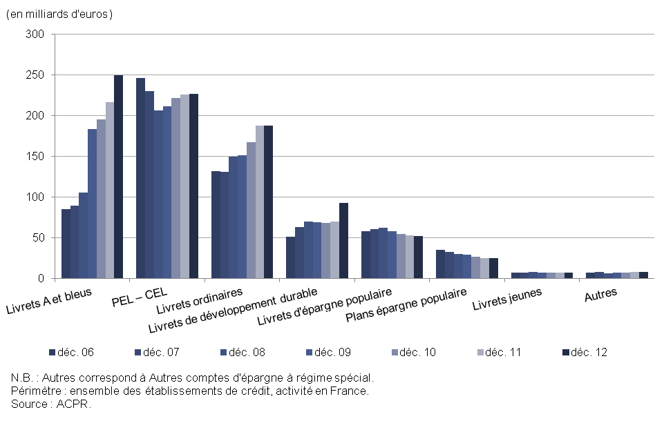
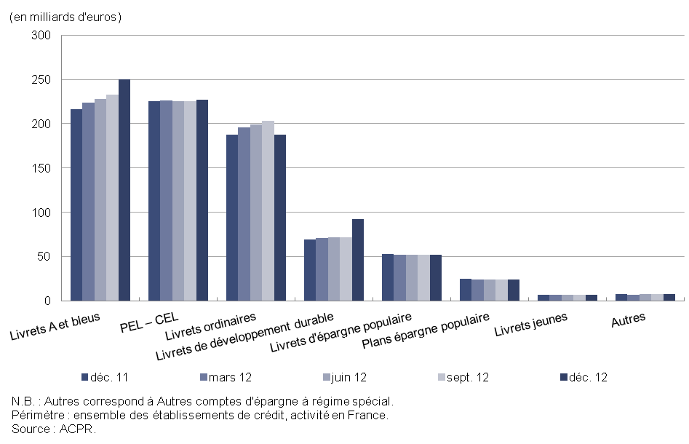

G12
retour menu |  | Graphique 12: Les dettes représentées par un titre

 | Source : | BAFI (états 4000/4100) et SURFI (état Situation)
 | 2012 | Données SURFI 2012)
 | 2011-2010 | A partir juin 2010 données SURFI
 | de 1993 à juin 2010 | Données BAFI

 |  | https://esurfi.banque-france.fr/current/banque/tableaux/surfi/detail-dun-tableau-surfi/tableau/SITUATION/

 | Activité | France
 | Population | Ensemble des établissements de crédit

 | En milliards d'euros | 2009-12-31 | 2010-12-31 | 2011-12-31 | 2012-12-31
 | Obligations | 446.6 | 478.6 | 522.4 | 529.7
 | Titres de créances négociables | 751.4 | 787.2 | 636.5 | 650.7
 | Titres du marché interbancaire | 36.5 | 39.9 | 48.4 | 65.5
 | Autres dettes | 14.9 | 14.4 | 25.3 | 22.0
 | Total | 1,249.4 | 1,320.0 | 1,232.5 | 1,267.9

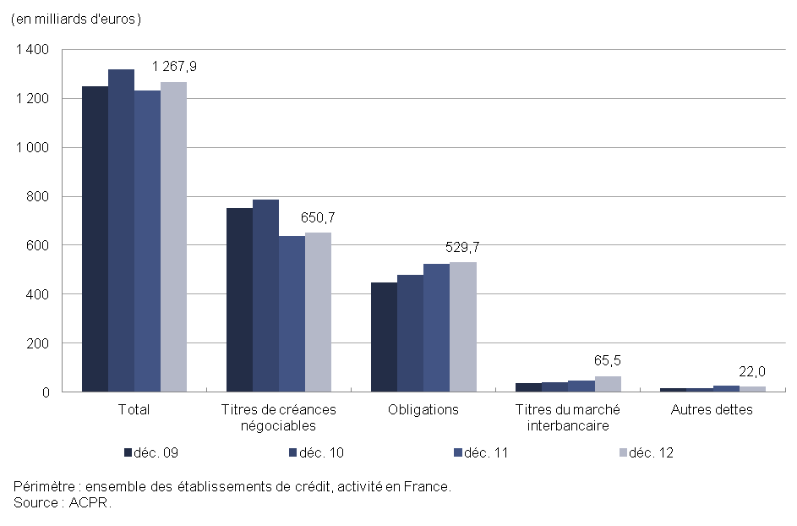

G13
retour menu |  | Graphique 13 : Les composantes de l’actif

 | Source : | Données sociales BAFI (états 4000/4100) et SURFI (état Situation)
 | 2012 | Données SURFI 2012
 | 2011-2010 | A partir juin 2010 données SURFI
 | de 1993 à juin 2010 | Données BAFI

 |  | https://esurfi.banque-france.fr/current/banque/tableaux/surfi/detail-dun-tableau-surfi/tableau/SITUATION/

 | Activité : | Ensemble de l'activité (toutes zones et Résidents non résidents)
 | Population : | Ensemble des établissements de crédit

 | En milliards d'euros | Dec-06 | Dec-07 | Dec-08 | Dec-09 | Dec-10 | Dec-11 | Dec-12
 | Opérations de trésorerie et interbancaires | 1,170 | 1,428 | 1,655 | 1,727 | 1,684 | 1,958 | 1,995
 | Crédits à la clientèle | 1,844 | 2,142 | 2,288 | 2,218 | 2,393 | 2,434 | 2,409
 | Opérations sur titres | 2,203 | 2,540 | 2,510 | 2,224 | 2,303 | 2,252 | 2,177
 | Valeurs immobilisées | 411 | 430 | 458 | 481 | 496 | 491 | 485
 | Divers | 412 | 522 | 752 | 858 | 954 | 1,216 | 1,324
 | Total | 6,041 | 7,061 | 7,662 | 7,508 | 7,830 | 8,349 | 8,390

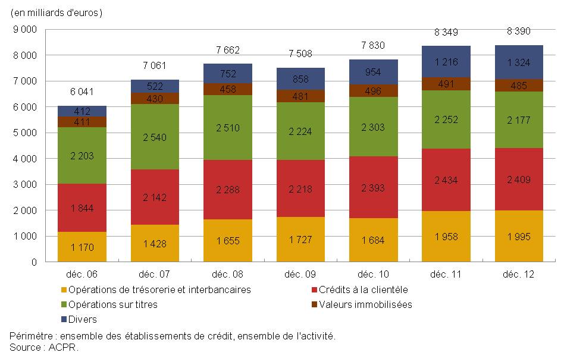

G14
retour menu |  | Graphique 14: Les opérations de crédit à la clientèle non financière par catégorie d'agents

 | Source : | Données sociales BAFI (états 4014 et 4015) et SURFI (états CLIENT_RE et CLIENT_NR)
 | 2012 | Données SURFI 2012
 | 2011-2010 | A partir juin 2010 données SURFI
 | de 1993 à juin 2010 | Données BAFI

 |  | https://esurfi.banque-france.fr/current/banque/tableaux/surfi/detail-dun-tableau-surfi/tableau/CLIENT_RE/
 |  | https://esurfi.banque-france.fr/current/banque/tableaux/surfi/detail-dun-tableau-surfi/tableau/CLIENT_nR/

 | Activité | France
 | Population | Ensemble des établissements de crédit

 | En milliards d'euros | 2006-12-01 | 2007-12-01 | 2008-12-01 | 2009-12-01 | 2010-12-01 | 2011-12-01 | 2012-12-01
 | Ménages | 750.1 | 831.2 | 879.6 | 902.5 | 976.1 | 1,023.7 | 1,044.4
 | Sociétés non financières | 518.9 | 597.2 | 660.0 | 635.1 | 648.8 | 677.8 | 669.4
 | Administrations publiques | 140.2 | 148.7 | 157.3 | 170.6 | 182.4 | 183.2 | 188.7
 | Assurances | 7.6 | 7.2 | 9.8 | 8.5 | 8.4 | 11.0 | 9.2
 | Non-résidents | 119.7 | 157.5 | 174.5 | 168.4 | 195.2 | 209.3 | 202.1
 | Total | 1,536.5 | 1,741.8 | 1,881.1 | 1,885.1 | 2,011.0 | 2,105.0 | 2,113.8

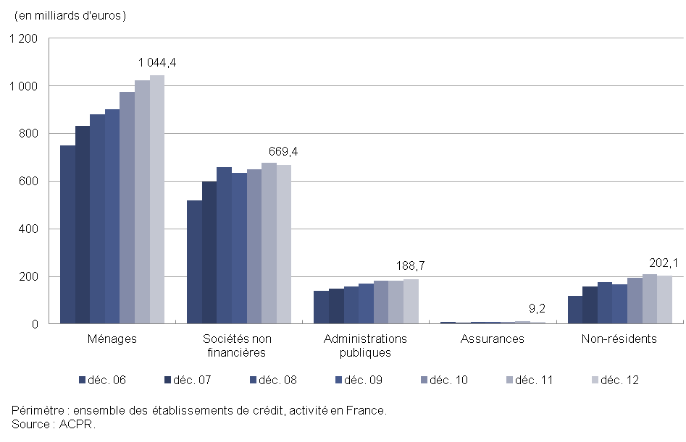

G15
retour menu |  | Graphique 15: Crédits en devises accordés à la clientèle non financière résidente

 | Source : | CLIEN_RE
 |  | Données SURFI

 |  | https://esurfi.banque-france.fr/current/banque/tableaux/surfi/detail-dun-tableau-surfi/tableau/CLIENT_RE/

 | Activité : | France
 | Population : | Ensemble des établissements de crédit

 | En milliards d'euros | 2010 | 2011 | 2012
 | Administrations publiques | 1.0 | 0.8 | 0.6
 | Ménages | 16.4 | 17.7 | 18.4
 | Sociétés d'assurance et fonds de pension | 1.3 | 1.6 | 1.6
 | Sociétés non financières | 21.1 | 19.2 | 13.6
 | Total clientèle non financière | 39.7 | 39.3 | 34.1

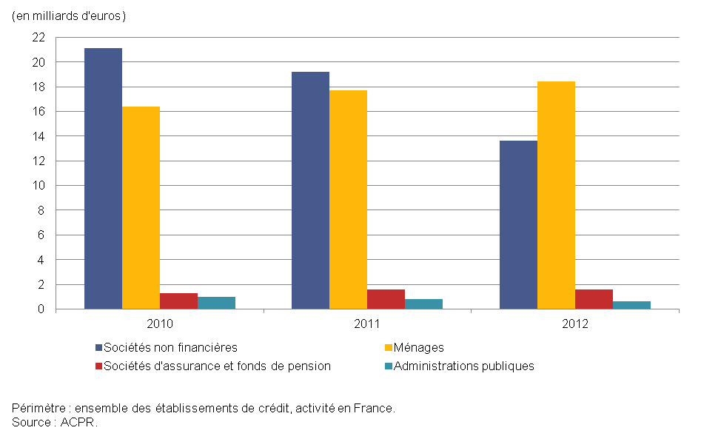

G16-17
retour menu | Graphiques 16 et 17

Source : | Données sociales BAFI (états 4014 et 4015) et SURFI (états CLIENT_RE et CLIENT_NR actif)
...
 | En milliards d'euros | 2006-12-31 | 2007-12-31 | 2008-12-01 | 2009-12-31 | 2010-12-31 | 2011-12-31 | 2012-03-31 | 2012-06-30 | 2012-09-30 | 2012-12-31
 | Crédits à l'équipement | 372.2 | 413.3 | 461.2 | 484.9 | 507.8 | 538.4 | 538.4 | 539.4 | 542.6 | 547.1
 | Crédits de trésorerie | 282.7 | 333.1 | 358.8 | 324.4 | 334.1 | 331.2 | 323.4 | 321.3 | 316.1 | 310.2
 | Crédit-bail | 61.9 | 66.0 | 70.3 | 70.9 | 73.6 | 75.9 | 76.0 | 76.4 | 74.7 | 75.3
 | Comptes ordinaires débiteurs | 54.3 | 57.5 | 55.1 | 49.7 | 52.5 | 53.6 | 57.2 | 60.9 | 56.1 | 54.4
 | Crédits export | 17.7 | 18.9 | 22.8 | 26.5 | 34.4 | 38.4 | 38.1 | 39.6 | 39.9 | 38.6
 | Créances commerciales | 27.4 | 26.8 | 24.7 | 23.3 | 23.8 | 25.3 | 24.6 | 24.1 | 21.9 | 22.8
 | Autres crédits | 76.6 | 96.7 | 105.9 | 94.4 | 94.6 | 99.1 | 95.5 | 95.8 | 92.7 | 98.2
 | Total des concours | 1,536.5 | 1741.8 | 1880.6 | 1885.1 | 2,008.0 | 2,103.3 | 2,104.6 | 2,112.8 | 2,105.5 | 2,113.7

 | Graphique 16: Les opérations de crédit à la clientèle non financière par type de crédit |  |  |  |  |  | Graphique 17: Les opérations de crédit à la clientèle non financière par type de crédit : évolution trimestrielle
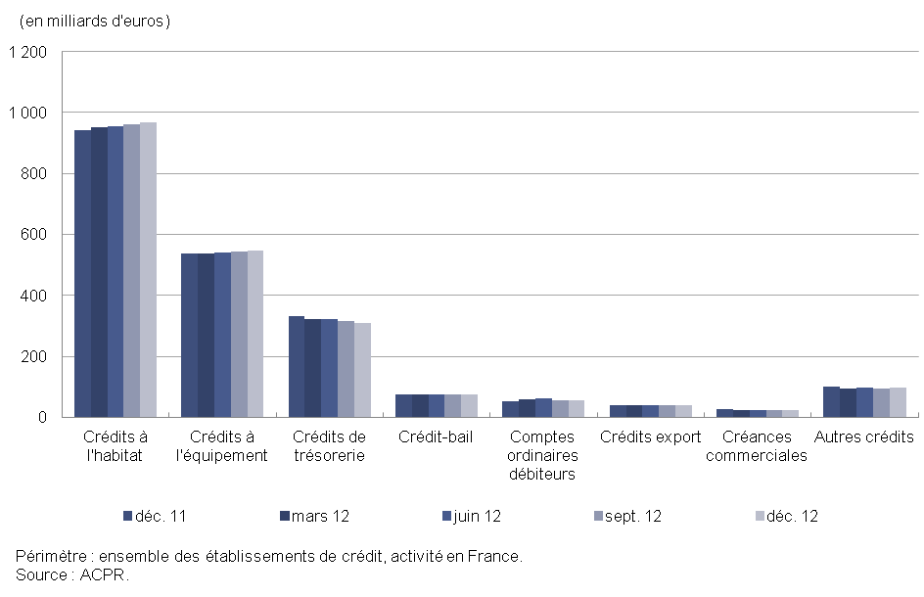
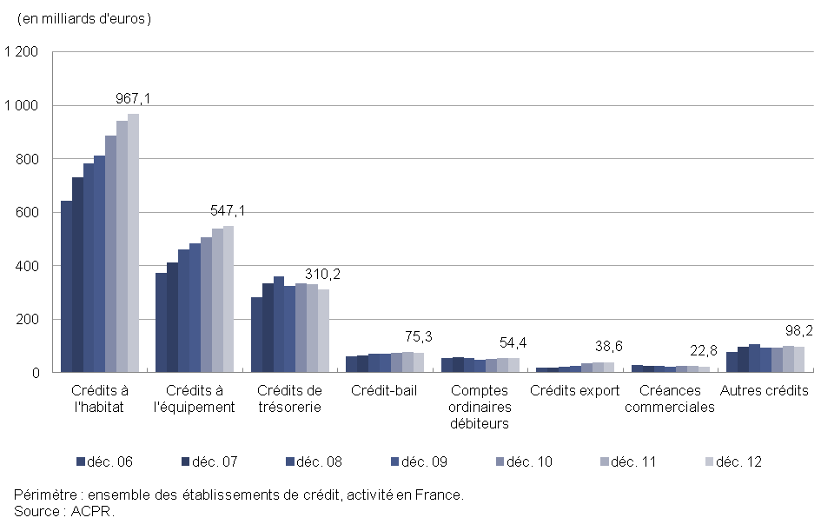

 | Total des concours | #REF!
 | 2,008.0 | 1
 | 2,103.3

G18
...
En milliards d'euros | 2006-12-31 | 2007-12-31 | 2008-12-01 | 2009-12-31 | 2010-12-31 | 2011-12-31 | 2012-12-31
Transaction | 775.6 | 900.3 | 674.6 | 635.7 | 635.5 | 496.8 | 502.4
Placement | 304.2 | 366.7 | 435.8 | 444.5 | 439.6 | 457.1 | 428.6
Investissement | 171.7 | 180.7 | 274.4 | 265.3 | 261.6 | 289.6 | 302.8
Titres de l'activité de portefeuille | 1.9 | 2.0 | 2.3 | 2.3 | 2.0 | 1.7 | 1.5
Total | 1,253.4 | 1,449.7 | 1,387.1 | 1,347.9 | 1,338.8 | 1,245.2 | 1,235.3

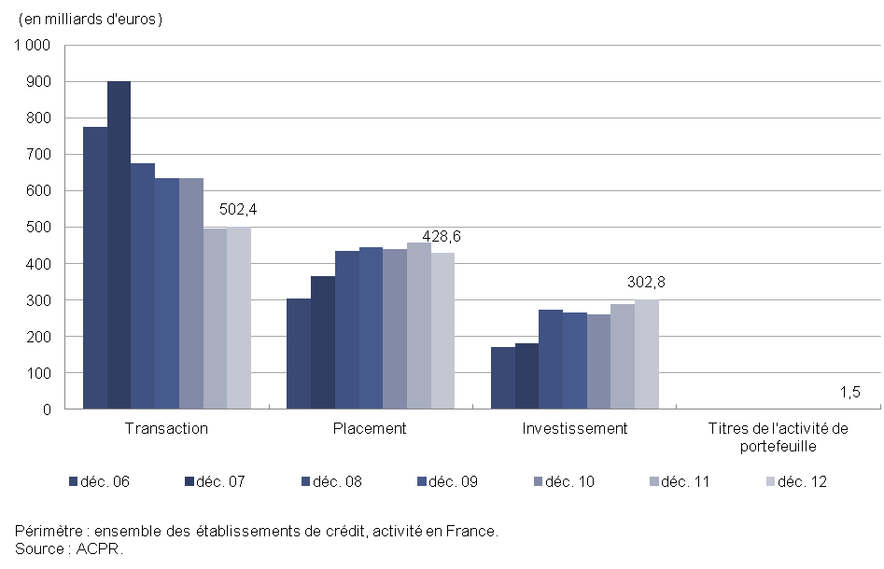

G19
...
En milliards d'euros | 2007 | 2008 |  |  |  | 2009 |  |  |  | 2010 |  |  |  | 2011
 | déc. | mars | juin | sept. | déc. | mars | juin | sept. | déc. | mars | juin | sept. | déc. | mars | juin | sept.
Crédits à la clientèle | 2,141.8 | 2,188.3 | 2,225.7 | 2,305.7 | 2,288.4 | 2,278.8 | 2,231.3 | 2,218.9 | 2,218.2 | 2,248.3 | 2,294.3 | 2,309.2 | 2,394.1 | 2,399.8 | 2,429.8 | 2,460.6
Ressources de la clientèle | 1,657.1 | 1,681.9 | 1,673.6 | 1,722.8 | 1,785.4 | 1,833.6 | 1,850.3 | 1,860.7 | 1,893.4 | 1,909.8 | 1,955.8 | 1,990.5 | 2,134.0 | 2,132.7 | 2,175.0 | 2,122.7

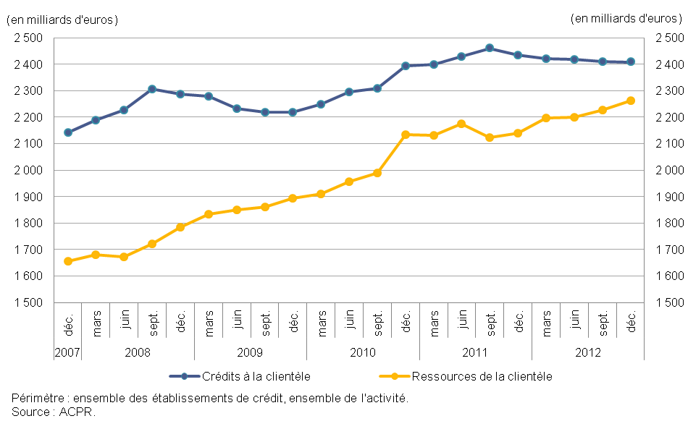

G20
...
Activité : | Ensemble de l'activité (toutes zones et Résidents non résidents)
Population : | Ensemble des établissements de crédit

En milliards d'euros | 2000 |  |  |  | 2001 |  |  |  | 2002 |  |  |  | 2003 |  |  |  | 2004
 | mars | juin | sept. | déc. | mars | juin | sept. | déc. | mars | juin | sept. | déc. | mars | juin | sept. | déc. | mars | juin | sept.
Crédits à la clientèle | 1,137 | 1,154 | 1,205 | 1,211 | 1,266 | 1,289 | 1,263 | 1,279 | 1,323 | 1,297 | 1,292 | 1,291 | 1,309 | 1,307 | 1,301 | 1,322 | 1,351 | 1,374 | 1,396
Ressources de la clientèle | 922 | 912 | 938 | 936 | 981 | 1,010 | 1,010 | 1,043 | 1,037 | 1,019 | 1,040 | 1,052 | 1,062 | 1,081 | 1,074 | 1,094 | 1,109 | 1,125 | 1,129
Ratio Crédits/Ressources | 123% | 127% | 128% | 129% | 129% | 128% | 125% | 123% | 128% | 127% | 124% | 123% | 123% | 121% | 121% | 121% | 122% | 122% | 124%

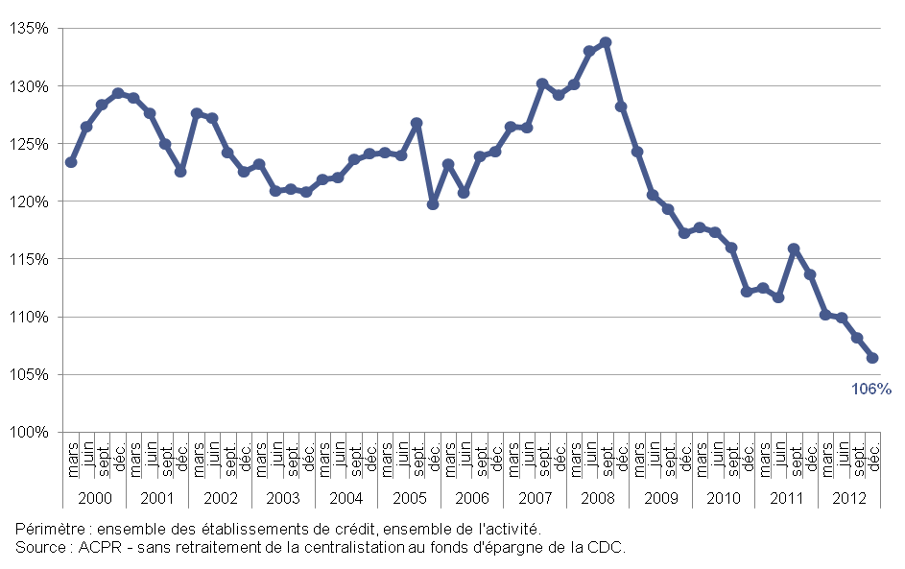

G21
...
 | https://esurfi.banque-france.fr/current/banque/tableaux/surfi/detail-dun-tableau-surfi/tableau/SITUATION/

Activité : | Ensemble de l'activité (toutes zones et Résidents non résidents)
Population : | Ensemble des établissements de crédit

En milliards d'euros | 2000-12-31 | 2001-12-31 | 2002-12-31 | 2003-12-31 | 2004-12-31 | 2005-12-31 | 2006-12-31 | 2007-12-31 | 2008-12-31 | 2009-12-31 | 2010-12-31 | 2011-12-31 | 2012-12-31
Ratio crédits / ressources clientèle | 129% | 123% | 123% | 121% | 124% | 120% | 124% | 129% | 128% | 117% | 112% | 114% | 106%
Ratio crédits / ressources clientèle hors ressources centralisées à la Caisse des dépôts | 162% | 152% | 153% | 151% | 154% | 138% | 143% | 147% | 145% | 132% | 125% | 127% | 120%

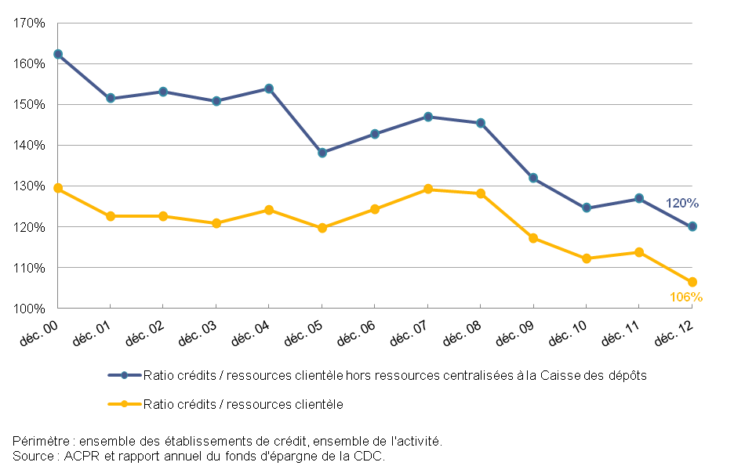

G22
...
Source : | BAFI (états 4005) et SURFI (état CoefLiq)
2012 | Données SURFI 2012
2011-2010 | A partir juin 2010 données SURFI
de 1993 à juin 2010 | Données BAFI

 | https://esurfi.banque-france.fr/current/banque/tableaux/surfi/detail-dun-tableau-surfi/tableau/COEF_LIQU/

Activité : | Ensemble de l'activité (toutes zones et Résidents non résidents)
Population : | Ensemble des établissements de crédit

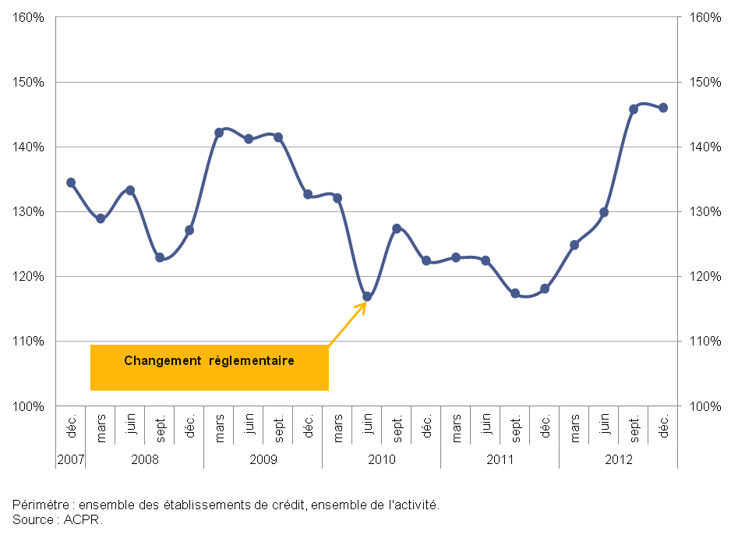
 | Échéance : | Coefficient de liquidité :
2007 | déc. | 134%
2008 | mars | 129%
 | juin | 133%
 | sept. | 123%
 | déc. | 127%
2009 | mars | 142%
 | juin | 141%
 | sept. | 141%
 | déc. | 133%
2010 | mars | 132%
 | juin | 117%
 | sept. | 127%
 | déc. | 122%
2011 | mars | 123%
 | juin | 122%
 | sept. | 117%
 | déc. | 118%
2012 | mars | 125%
 | juin | 130%
 | sept. | 146%
 | déc. | 146%

G23
...
Activité | Ensemble de l'activité (toutes zones et Résidents non résidents)
Population | Ensemble des établissements de crédit

En % | Dec-06 | Dec-07 | Dec-08 | Dec-09 | Dec-10 | Dec-11 | Dec-12
Ensemble de l'activité | 3.0% | 2.7% | 2.8% | 3.6% | 3.6% | 3.5% | 3.8%
Activité en France | 3.1% | 2.8% | 2.8% | 3.4% | 3.5% | 3.4% | 3.6%
Activité via les succursales à l'étranger | 1.5% | 1.3% | 2.9% | 5.2% | 5.2% | 5.2% | 6.5%

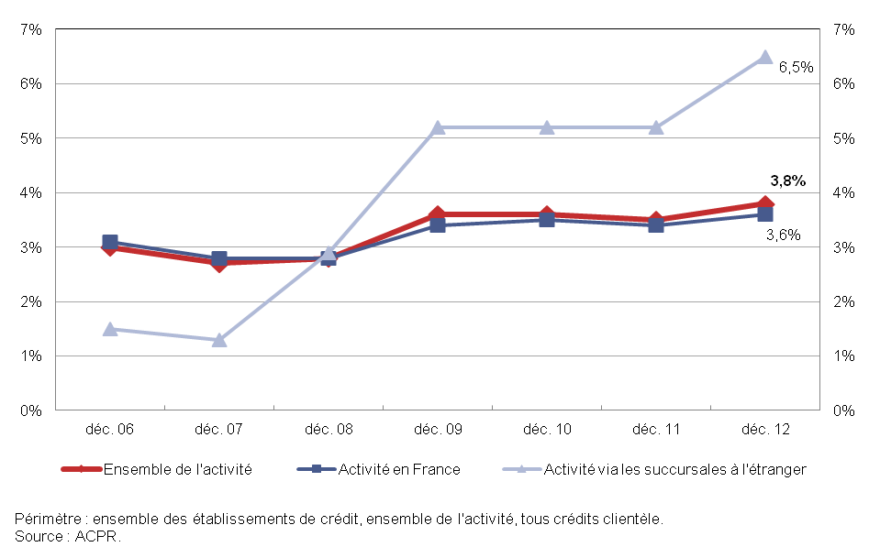

G24
...
En milliards d'euros | Dec-06 | Dec-07 | Dec-08 | Dec-09 | Dec-10 | Dec-11 | Dec-12
Créances douteuses brutes clientèle | 52.4 | 52.7 | 60.9 | 77.5 | 81.8 | 82.2 | 88.1
Créances nettes | 19.4 | 20.4 | 26.4 | 37.0 | 38.6 | 38.1 | 42.4
Provisions | 33.0 | 32.3 | 34.5 | 40.5 | 43.3 | 44.0 | 45.7
Taux de provisionnement | 63.0% | 61.3% | 56.7% | 52.3% | 52.9% | 53.5% | 51.9%

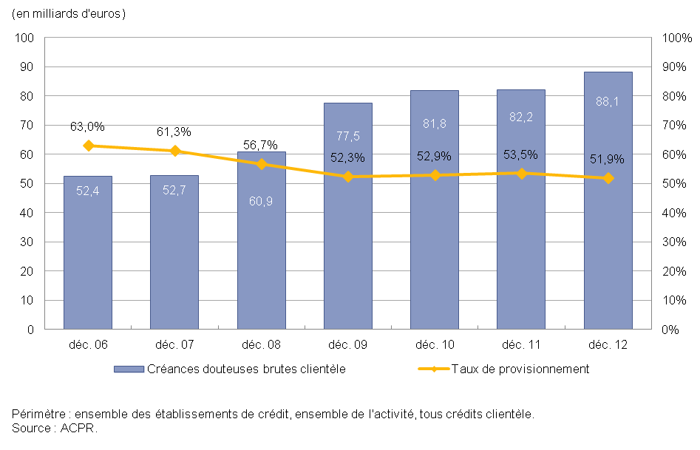

G25
...
Activité | France
Population : | ensemble des établissements de crédit

En milliards d'euros | déc. 98 | déc. 99 | déc. 00 | déc. 01 | déc. 02 | déc. 03 | déc. 04 | déc. 05 | déc. 06 | déc. 07 | déc. 08 | déc. 09 | déc. 10 | déc. 11 | déc. 12
Particuliers | 220.8 | 236.7 | 253.3 | 269.1 | 291.3 | 321.1 | 359.3 | 431.9 | 498.6 | 563.1 | 604.7 | 627.5 | 685.6 | 729.6 | 753.5
Entrepreneurs individuels | 28.8 | 32.0 | 33.4 | 34.6 | 36.8 | 41.1 | 47.3 | 53.7 | 60.0 | 67.5 | 73.1 | 75.3 | 82.0 | 86.2 | 85.9
Autres agents (a) | 24.4 | 29.8 | 32.9 | 35.5 | 38.8 | 45.4 | 53.1 | 63.8 | 75.3 | 86.8 | 91.0 | 95.6 | 101.6 | 105.4 | 107.2
TOTAL | 274.1 | 298.5 | 319.7 | 339.2 | 366.9 | 407.6 | 459.7 | 549.4 | 633.9 | 717.4 | 768.9 | 798.3 | 869.2 | 921.2 | 946.6

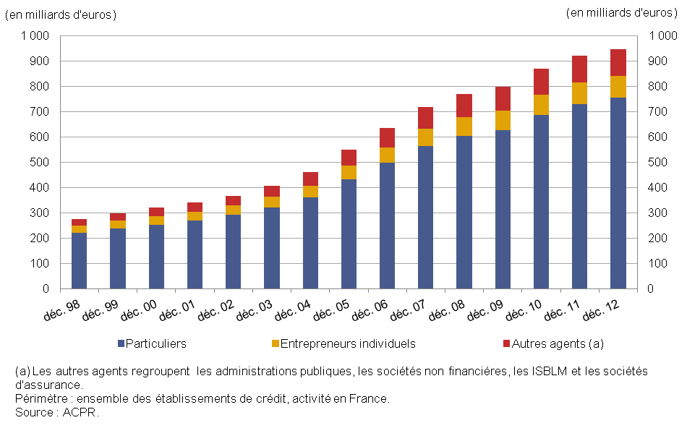

G26
...
Source : | Enquête ACPR sur le financement de l'habitat
 | http://www.acpr.banque-france.fr/etudes/analyses-et-syntheses.html |  |  |  |  | http://acpr.banque-france.fr/fileadmin/user_upload/acp/publications/analyses-syntheses/201307-Financement-habitat-en-2012.pdf
Activité | France
Population | 10 établissements representant 99% de l'encours *
 | * mesurée à fin 2012, la représentativité rapporte les encours (ou la production) des établissements qui ont répondu / fourni des données pour l’indicateur concerné au montant total des encours (de la production) des établissements couverts par l’enquête annuelle.

 | 2007 | 2008 | 2009 | 2010 | 2011 | 2012
Taux de douteux bruts habitat | 0.90% | 0.93% | 1.16% | 1.24% | 1.26% | 1.47%
dont sur prêts à taux fixe | 0.76% | 0.79% | 0.93% | 0.99% | 1.02% | 1.14%
dont sur prêts à taux variable | 1.16% | 1.63% | 2.42% | 2.70% | 2.63% | 3.52%

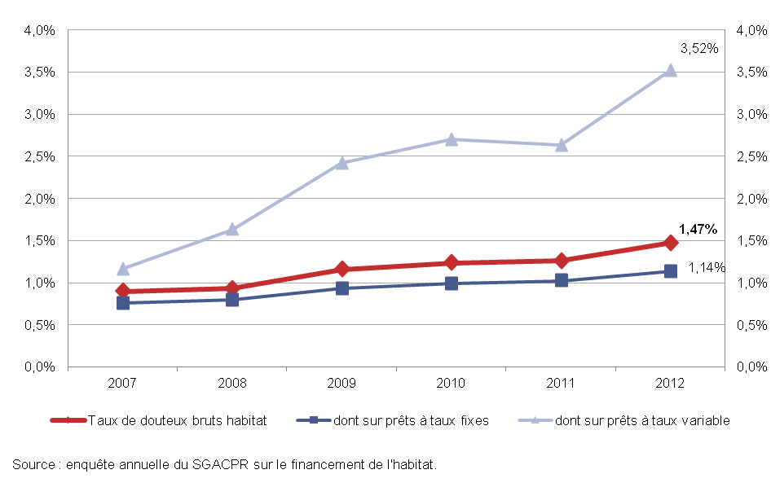

Anx3
...
Activité | Ensemble de l'activité (toutes zones et Résidents non résidents)
Population | Ensemble des établissements de crédit

 |  | 2006 | 2007 | 2008 | 2009 | 2010 | 2011 | 2012
 | Résultat brut d'exploitation | 39.2 | 31.0 | 12.4 | 45.1 | 37.7 | 37.1 | 44.5
 | Dotations nettes aux provisions pour risques et charges (échelle de gauche) | -1.1 | 1.2 | 4.8 | 2.6 | 1.1 | 2.7 | -4.4
 | Dotations nettes aux provisions et pertes sur créances irrécupérables (échelle de gauche) | 1.3 | 2.7 | 10.0 | 14.5 | 8.8 | 11.7 | 14.3
 | Ratio coût du risque/résultat brut d'exploitation (échelle de droite) | 0.6% | 12.4% | 119.5% | 38.0% | 26.2% | 38.7% | 22.2%

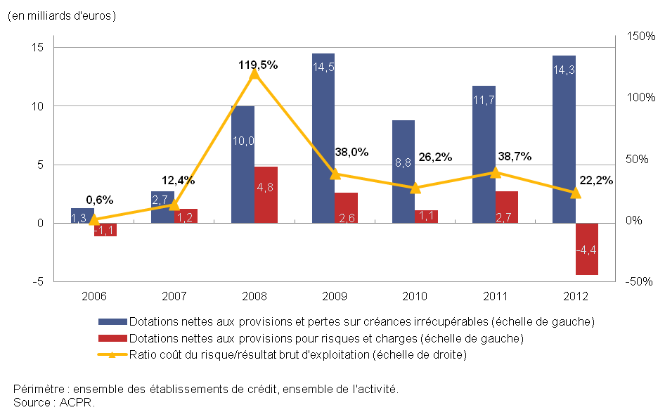

Anx6
...
Population : | Ensemble des établissements de crédit

En milliards d'euros | Dec-2006 | Dec-2007 | Dec-2008 | Dec-2009 | Dec-2010 | Dec-2011 | Dec-2012
Activité en France | 5,435 | 6,372 | 6,844 | 6,860 | 7,205 | 7,893 | 7,541
Ensemble de l'activité | 6,041 | 7,061 | 7,662 | 7,508 | 7,832 | 8,349 | 8,390
 | 8500 | 8500 | 8500 | 8500 | 8,500 | 8,500 | 8,500

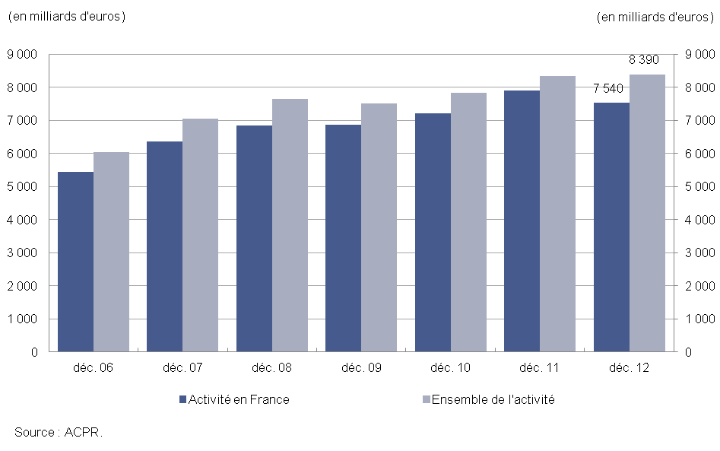

Anx10
...
Activité : | France
Population : | Ensemble des établissements de crédit

En milliards d'euros | Dec-06 | Dec-07 | Dec-08 | Dec-09 | Dec-10 | Dec-11 | Dec-12
Créances douteuses brutes | 56.3 | 56.9 | 67.0 | 90.7 | 97.4 | 100.3 | 101.7
Taux de provisionnement global en % | 139.4% | 175.8% | 212.6% | 124.5% | 132.1% | 142.8% | 124.6%

